Sheet1
이름 | 컨셉이미지 | 사용 도구 | 장비명 | 장비설명 | 이미지
AGI | 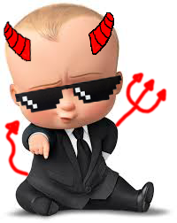 | 무기 | 귀여움 | 아기는 정말 귀엽습니다 | 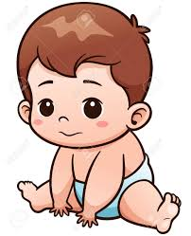
 |  | 보조장비 | 손가락 | 손가락은 많은 세균이 있죠 | 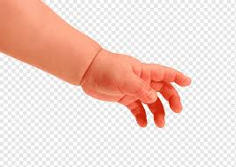
 |  |  | 신발 | 아기의 발을 지켜줍니다. | 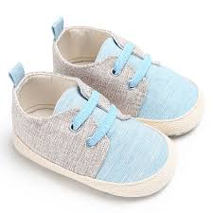
 |  |  | 냄새나는 귀저기 | 내용물은 비밀입니다. | 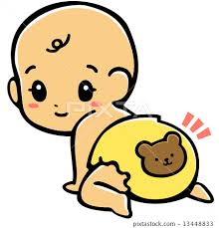
 |  | 선글라스 | 것멋 최고의 8비트 선글라스 | 보스의 위험을 나타내죠 | 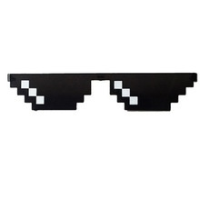
한마디만 하지
"응애"
 |  | 젓병 | 아기의 B.F | 아기하면 떠오르는 이미지급 | 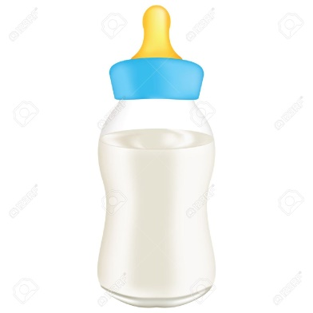
 |  | 딸랑이 | 너무 시끄러운 딸링이 | 아 너무 시끄러 | 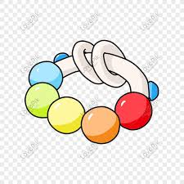
 |  | 꼬리 | 악마의 상징 꼬리 | 악마 같다! | 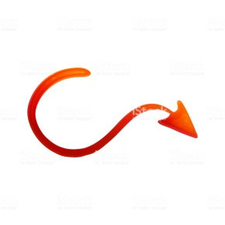
 |  | 삼지창 | 아기가 위험해보이는 삼지창 | 누군가의 포크일지도?
 |  | 뿔 | 황소같이 곧은 | 악마 같다! | 
 |  | 코스튬 | 멋진 정장 | 오히려 더 귀엽다! | 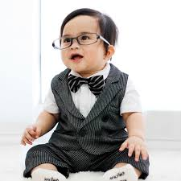

이름 | 캐릭터 이미지 | 사용도구 | 장비명 | 장비 설명 | 이미지
 | 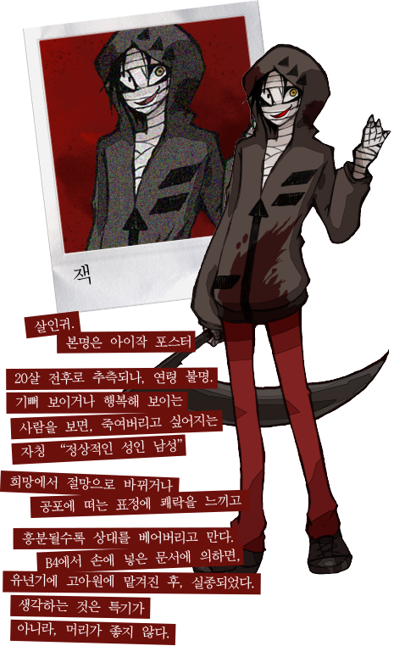 | 낫 | 잭의 낫 | 잭이 애용하는 물건이다 | 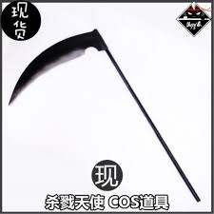
 |  | 보조장비 | 살인의 기억 | 잭은 과거 연쇄살인마였다. | 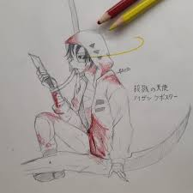
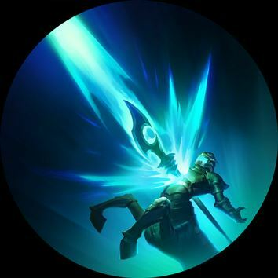
 |  |  | 기이할 정도의 피지컬 | 독가스와 칼에 맞아도 살았으며전기 충격에도 쉽게 죽지 않는다
 |  |  | 극악무도함 | 게임에서 나오자마자 새를 새를 죽임으로서 그의 무자비한 성격을 보여줬다.
 |  | 후드티 | 잭의 후드티 | 잭은 늘 후드티를 입고 있다. | 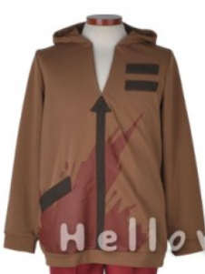
"지금부터 3초를 주지"
 |  | 붕대 | 잭의 붕대 | 잭의 화상자국을 보이기 싫어 몸을 다둘렀다 | 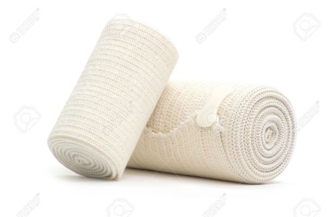
 |  | 적색의 바지 | 젝의 바지 | 잭의 퍼스널 컬러인 적색으로 빛나는 바지다
 |  | 총 | 케시의 총 | 선택 속에 케시의 총을 받았다.
 |  | 칼 | 오래된 식칼 | 이미 녹슬어서 쓸수 있을지 도 모른다 | 